Sheet1
1 | Audio video sonda | 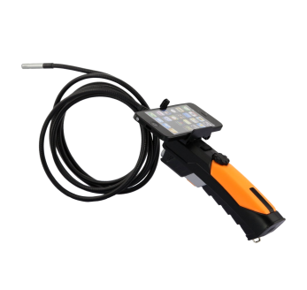 | http://www.ebay.com/bhp/wireless-inspection-camera | bullet inspection camera | Za vršenje uviđaja u cevima i kanalima | Mora biti neki kvalitetniji proizvod sa autonomijom rada u svim uslovima od bar 24h i sa IC kamerom.
2 | Teleskop za hvatanje |  | http://www.animal-care.com/product/humaniac-dual-release-catch-pole/ | Flex catch pole | Za hvatanje životinja na daljinu | Treba više veličina i dužina za rad sa različitim veličinama životinja, fleksibilni i čvrsti i teleskopski u nastavcima.
 |  |  | http://www.glowackivet.pl/product/item/220,13567,Poskrom___chwytak_na_koty_Aluminium_71_cm.html
3 | Meredov |  | http://www.animal-care.com/product-category/animal-handling-capture/nets/ | folding net | Za hvatanje životinja na daljinu | Treba više veličina i dužina za rad sa različitim veličinama životinja, sa mogućim zatvaranjem ulaza u mrežu
4 | Nosila meka i korito | 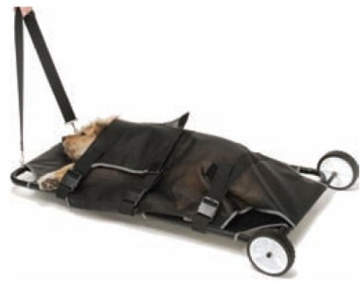 | http://www.animal-care.com/product-category/animal-handling-capture/stretchers/ | Field Rescue Stretcher | Za transport i imobilizaciju povređenih životinja | Različite veličine i mogućnost imobilizacije životinja
5 | Štitnici za kolena i laktove | 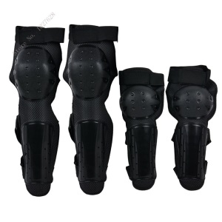 |  |  | Za zaštitu spasilaca | Veličine za muškarce i žene
6 | Šlemovi | 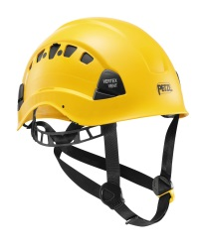 | https://www.petzl.com/INT/en/Professional/Helmets/VERTEX-VENT#.WNfNXm-GPIU | vertex vent
7 | Čeone baterijske lampe | 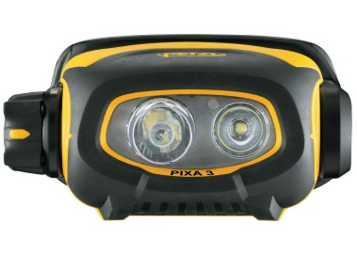 | https://www.petzl.com/INT/en/Professional/Compact-rugged-headlamps/PIXA-3-(ATEX)#.WNfO_m-GPIU
8 | 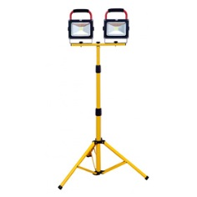 LED reflektori | 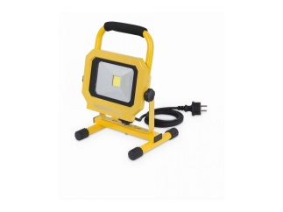
9 | Pojasevi za spasavanje na vodi | 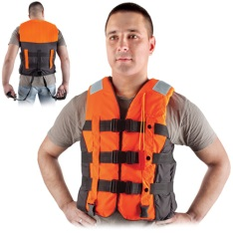 | http://www.albo.biz/sr-rs/Ronilacka-oprema/Ronilacka-odela/Prsluk-za-sportove-na-vodi-Tropical
10 | Ronilačka odela |  | http://www.albo.biz/sr-rs/Ronilacka-oprema/Ronilacka-odela
11 | Zaštitne naočare | 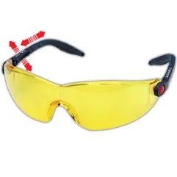 | http://www.albo.biz/sr-rs/Zastitne-naocare/3M-naocare/2742
12 | Peraja | 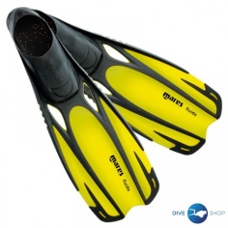 | http://www.diveshop.rs/peraja/peraja-mares-fluida?sku=mares%20fluida-40-41
13 | 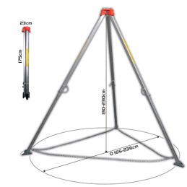 Tripod sa čekrkom | 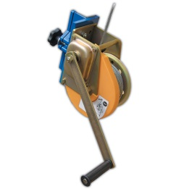 | http://www.albo.biz/sr-rs/Zastita-od-pada-PROTEKT/Ostala-oprema/Tripod-TM-9
14 | Grilon sa kukom | 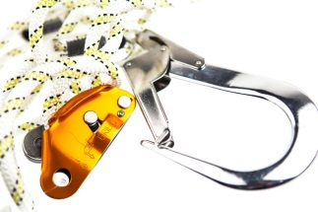 | https://www.petzl.com/INT/en/Professional/Lanyards-and-energy-absorbers/GRILLON-HOOK#.WNfhaG-GPIU
15 | Lutke |  | https://www.facebook.com/TajniZivotCarapaByGordanaRakuljRadovanovic/ |  | Za vežbanje u hvatanju životinja | Trebaju nam pas, mačka, ptica, konj ili krava, moraju biti odgovarajuće težine, ali i da plivaju na vodi. I da im se zglobovi pokreću. Mogu biti stilizovani, bez detalja.
16 | Bove za spasavanje na vodi | 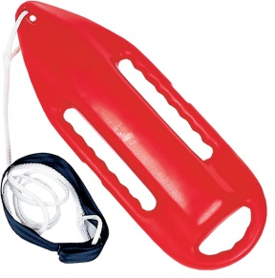 | http://www.rescuetech1.com/waterrescuecan.aspx
17 | Pojasevi za pse | 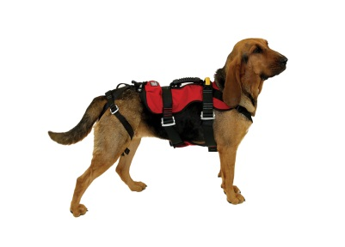 | http://www.cmcrescue.com/equipment/k9-rappel-harness/ |  | Za spasavanje na vodi i iz dubina | Podesivi sa čičkom za razne veličine pasa
19 | Nosilo koje pluta na vodi | 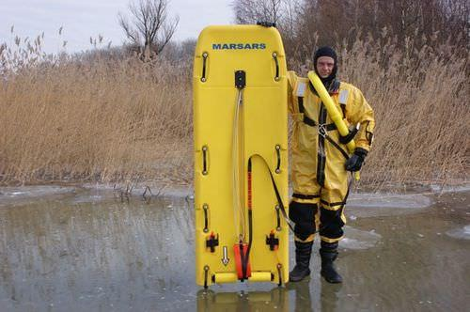 | http://www.nauticexpo.com/prod/lehmar/product-32400-227855.html |  |  | Može i daska za surf da se prepravi
20 | Vodootporne full HD kamere | 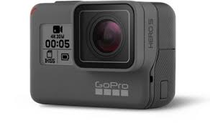 | http://www.comtradeshop.com/gopro |  |  | Sa autonomijom od bar 6 sati snimanja
21 | Veliki i mali gumeni čamac | 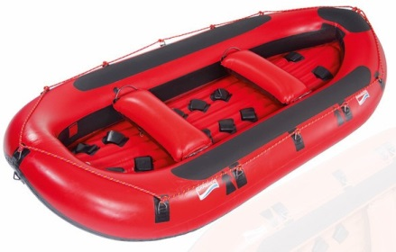 | http://www.grabner.com/en/boats/rafting-boats/invader-rafts/ |  |  | Grabner po mogućstvu zbog kvaliteta čamaca
22 | Kamionske unutrašnje gume | 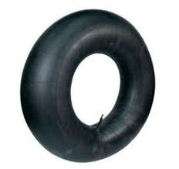 | http://www.gaj.rs/pneumatici/unutrasnje-gume.html |  | Za dodatni transport životinja tokom poplava | Gume se na terenu pune iz ronilačke boce. Boca mora biti osigurana protiv tonjenja.
23 | Kavezi i transporteri | 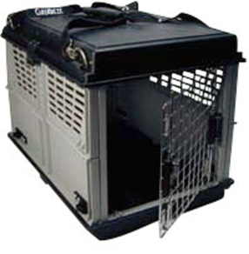 | http://www.animal-care.com/product/care-eze-portable-carrier/ |  | za transport životinja | da mogu životinje i odozgo da se ubace
24 | brnjice i korpe za njuške | 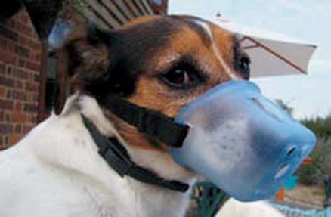 | http://www.animal-care.com/product-category/animal-handling-capture/leads-muzzles-collars-dangerous-dog-signs/
25 | lutke za vežbanje reanimacije | 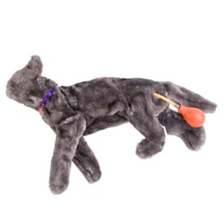 | http://www.medicalexpo.com/prod/rescue-critters/product-112502-745865.html
26 | sklopive pojilice za pse | 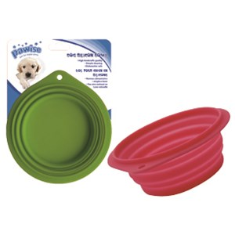 | http://www.pet-centar.rs/detalji_proizvoda.d63f101a5959426891451e2ae218a0cd.pawise-cinija-za-pse-silikonska-raznih-boja.aspx
27 | Zaštitne mreže |  | http://www.mojshop.rs/mreze_pletiva_zice_176/mreza_za_zasenu_181/mreza_za_zasenu_7_5x50m_375m2_1391 | Resue net and tarp | Za hvatanje u slučaju pada | Raznih veličina i gustina okaca
28 | Zaštita za uže sa štipaljkom | 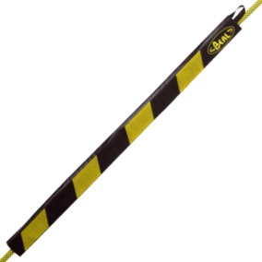 | http://www.beal-pro.com/en/249-protege-cordes
29 | Teleskopski alati razni | 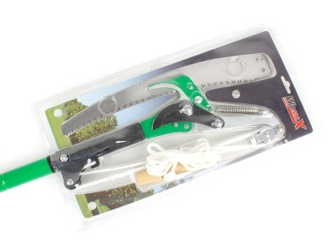 | http://www.wobyhaus.co.rs/proizvod_detaljno.aspx?item=0314088 |  |  | Sve što postoji
30 | Praćka za prusik | 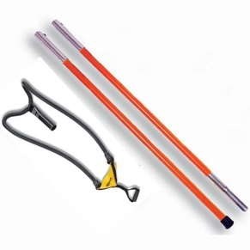 | http://www.treestuff.com/store/catalog.asp?item=455 |  | Za ispaljivanje prusika pred uže | Za velike visine
31 | Puška za uspavljivanje | 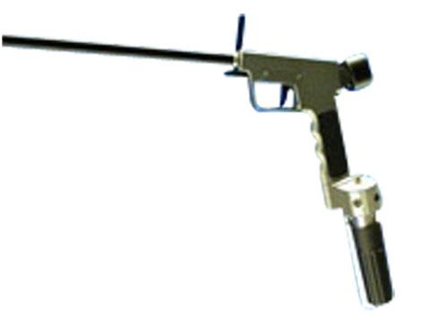 | http://www.animal-care.com/product/teledart-rd206-20-year-guarantee/ | Tranquilizer gun | Za uspavljivanje životinja
32 | Suva odela za vodu |  | http://www.rescuetech1.com/icecommanderrescuesuit.aspx |  | Za zimsko spasavanja na ledu | U žuto crnoj boji
39 | šator za ivente |  | http://www.expandmedia.com/our_products_1/event-tents/tents-3x3m |  | ima i u žutoj boji
40 | 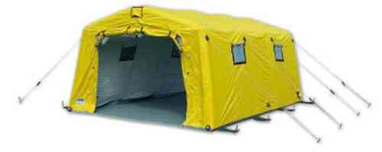 Šator za spasavanje |  | http://www.gumotex-rescue-systems.com/tents-of-gtx-production-series-1
41 | 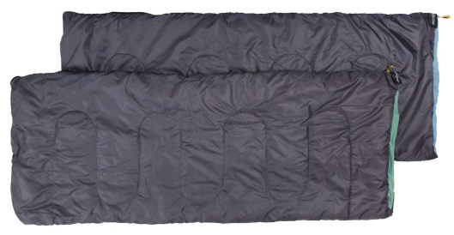 vreća za spavanje |  | https://jysk.rs/basta/vrece-za-spavanje
42 |  dušek za spavanje |  | https://jysk.rs/basta/vazdusni-kreveti/vazdusni-kreveti/vazdusni-krevet-velour-s76xd191xv22
71 | Pneumatska puška za bacanje loptice |  |  | Line Launcher and Retrieval System | https://www.youtube.com/watch?v=g3pvIh-fSKc | umesto bacanja vrećice rukom
72 | Nosila za izvlačenje sa točkićima i mrežom |  |  |  | https://www.youtube.com/watch?v=cU9XfwylRgQ
74 | dodatak za merdevine na vrhu |  |  |  | https://www.youtube.com/watch?v=NyNCX4EmgAA#t=133.442681 | https://www.youtube.com/watch?v=n9RcWKBzs24
75 | kolica za cevovode |  |  |  | https://www.youtube.com/watch?v=YMC6FF4cldA
76 | Čamac za spasavanje na vodi + motor |  |  | Grabner
77 | mali čamac ili kajak za troje |  |  | grabner
78 | bljeskalice lampe |  |  |  | https://www.youtube.com/watch?v=Mn4cbqmo35E | za signalizaciju položaja u mraku i magli
79 | razna tehnička veračka oprema |  |  |  | https://www.youtube.com/watch?v=LX3zvM5ULhI
80 | Kombi oprema |  |  |  | https://www.youtube.com/watch?v=1W4j2jUAcvk
86 | robot za uzane kanale |  |  |  | https://www.instagram.com/p/yds2pkytdw/?taken-by=smartteamla&hl=en
95 | Gurač-teralica životinja kroz cevovode |  |  |  | https://www.youtube.com/watch?v=O6f8odlpiTk
100 | IC kamera |  |  |  | https://www.youtube.com/watch?v=LrqmjAeLof0
102 | zamke za mačke, pse i ptice | 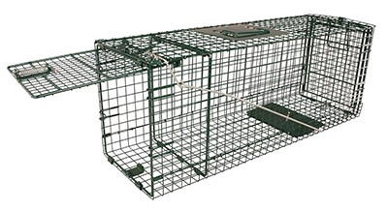 | http://www.animal-care.com/product-category/animal-handling-capture/traps-baits/
105 | reflektori i stativi |  |  |  | https://www.youtube.com/watch?v=O2gUHzhQ3iQ
106 | Vizir za šlem ili hokejaška maska |  |  |  | https://www.youtube.com/watch?v=O2gUHzhQ3iQ
110 | Puška za izbacivanje mreže |  |  | Talon net launcher | https://www.youtube.com/watch?v=MunPor9xRC4
111 | zaštitne rukavice i odela svih vrsta |  |  |  |  | videti sa ALBOM, Pentaxom i drugim firmama
112 | Penjalice za drvo |  |  | Climbing spurs | https://www.youtube.com/watch?v=LunGcYtd5Zs | kao što su prodate zelenilu
114 | Podloške za transport velikih životinja |  |  |  | https://www.youtube.com/watch?v=Z2xu0UurkP0
119 | Daske za spasavanje i pojas za spasavanje |  |  |  | https://www.youtube.com/watch?v=5FJaofKWgZI | za pse
120 | praćka na štapu za bacanje prusika i užeta |  |  |  | https://www.youtube.com/watch?v=VfA-KsmnzJQ
121 | Oprema za spasavanje na vodi |  |  |  | https://www.youtube.com/watch?v=npV7btAT2UM
124 | Veliki šator/i za vanredne situacije |  |  |  | https://www.youtube.com/watch?v=w-MmaT6YUv0
125 | Unutrašnjost kombija sa opremom i alatom |  |  |  | https://www.youtube.com/watch?v=toVUyeDhQdU
131 | Nosila sa jednim točkom |  |  |  | https://www.youtube.com/watch?v=rGdgbaPCNTY
132 | Oprema za dizanje teških životinja |  |  |  | https://www.youtube.com/watch?v=59xGqlN0FlE
133 | Tacna sa ručkama za spasavanje |  |  |  | https://www.youtube.com/watch?v=G21YIuJtFY4
134 | IC kamera |  |  |  | https://www.youtube.com/watch?v=ss3wUNkFMbc
135 | Bruse umesto da seku, trauma za mačku |  |  |  | https://www.youtube.com/watch?v=wEXaZwYqhmM
136 | čarapica za glavu za ptice i druge životinje |  |  |  | https://www.youtube.com/watch?v=eO45tNfK48I
137 | trauma za konje |  |  |  | https://www.youtube.com/watch?v=xLdhlxZb36Q
138 | Transportna torba za životinje |  |  |  | https://www.youtube.com/watch?v=-otLbj3LZqc
139 | Malo spasilačko vozilo quad |  |  |  | https://www.youtube.com/watch?v=70BLdAGm0Wk
143 | Kutije za transport i zaštitni kombinezoni |  |  |  | https://www.youtube.com/watch?v=hFaBQiRxfgI

